模块引脚
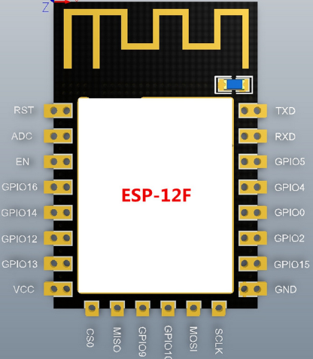
10位AD转换，输入范围0~1V，取值范围0~1024
使能端高电平有效
GPIO16，接RST可以做睡眠唤醒（低电平）
GPIO14 / HSPI_CLK
GPIO12 / HSPI_MISO
GPIO13 / HSPI_MISI / UART0_CTS
GPIO15 / MTDO / HSPICS / UART0_RTS
GPIO2/ UART1_TXD
GPIO0
下载模式：接低电平
运行模式：接高电平或浮空
GPIO4
GPIO5 / IR_R
UART0_TX / GPIO1
UART0_RX / GPIO3
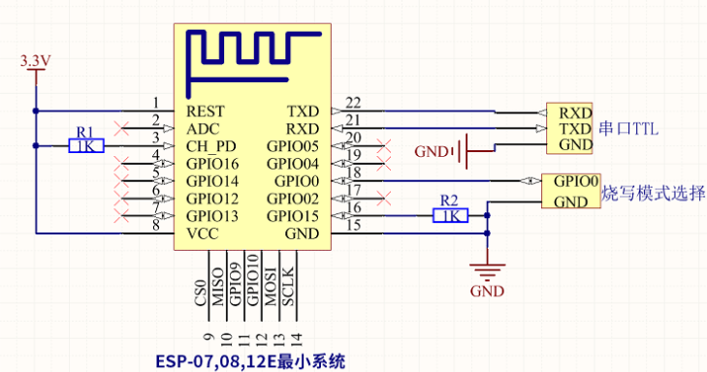

 | 供电电流要大于500ma

GPIO14 / HSPI_CLK

GPIO16，接RST可以做睡眠唤醒（低电平）

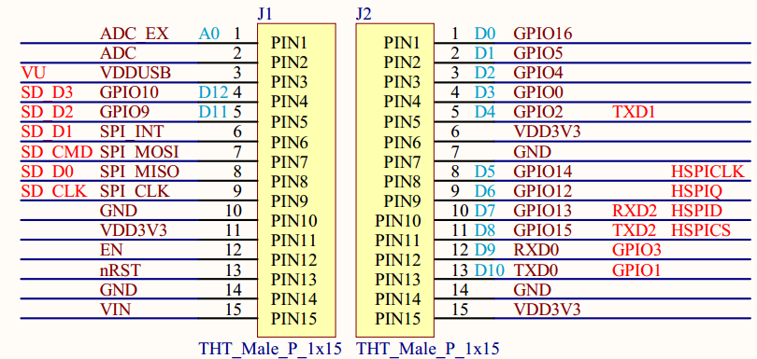

GPIO0
下载模式：接低电平
运行模式：接高电平或浮空

内部电路
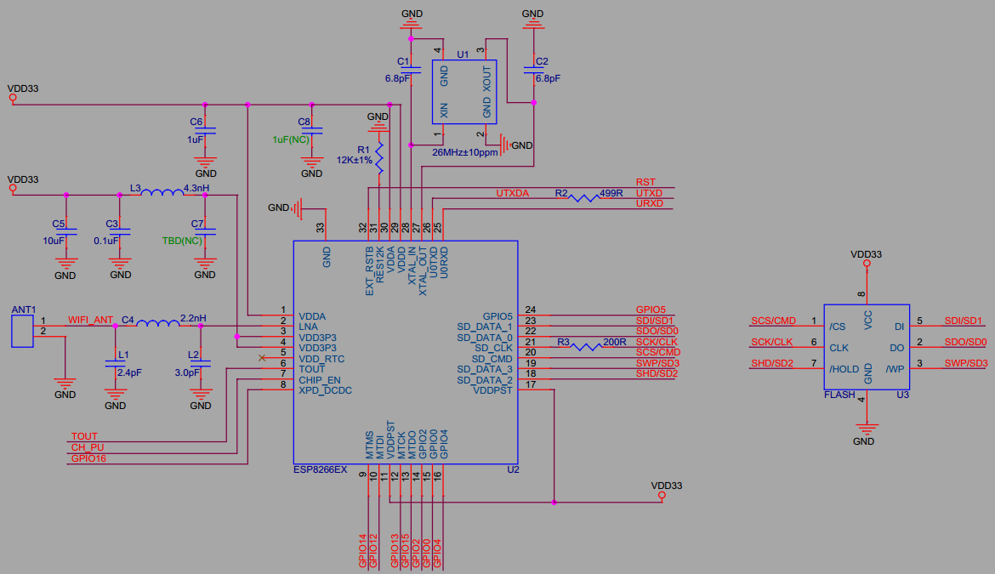

 | user_init
//发送回调函数

工程的创建
1.工程的创建
1.将SDK中的bin,id,tolls,Makefile文件复制到新工程中
2.在IDE中选择import > exiting code as Makefile project 将新建工程导入
3.工具链选择cygwin GCC
4.编程入口：user_main.c
2.宏ICACHE_FLASH_ATTR
如果在函数名前添加这个宏如：
void ICACHE_FLASH_ATTR uart_init()
那么这个函数就会被放到rom里面只有在被使用的时候CPU才把它调到cache中运行，
如果没有添加则在上电后就直接加载到ram中运行，由于无法将代码一次性都加载到ram中运行
所以大部分都加了这个宏节约资源，注意：不要在GPIO和UART中断中使用该宏会出现错误。
//上层程序的入口函数，功能可以做硬件，网络参数设置，定时器等初始化操作
void user_init()
{
uart_init(115200,115200);
uart0_sendStr("\r\nHello World\r\n");
}
//SDK_V1.1.0及之后的版本要增加RF初始化
void user_rf_pre_init()
{
}

ICACHE_FLASH_ATTR

串口操作
1.所需头文件：#include "driver/uart.h"
2.串口的初始化：
uart_init(115200,115200);//串口初始化，参数(uart0波特率,uart波特率)
串口的发送：
uart0_sendStr("\r\nHello World\r\n");//向串口0发送字符串
#include"osapi.h"
os_printf("当前使用的模式为 %d",mod);//类似printf函数，向串口输出数据
(当使能os_install_putc1((void *)uart1_write_char);时要打印的数据将会从uart1中输出就是GPIO2)

定时器操作
定时器操作
1.软件定时器的操作(会被任务打断不是精确定时)
#include "osapi.h"
#include "ets_sys.h"
1.使用os_timer_setfn设置一个回调函数：
ETSTimer timer; //在include的.h文件中定义定时器结构体
os_timer_setfn( &timer, call_back_function,NULL);//第二个参数>回调函数，第三个参数>回调函数参数
2.打开毫秒级定时器:
os_timer_arm (&timer,2000,NULL);//功能是定时2s,定时器不重复
3.实现回调函数的功能,,当时间到达时会被执行:
void call_back_function(void)
{
dosometing……;
}
4.关闭定时器的:
os_timer_disarm(&timer);

user_init

wifi的操作
1.使用wifi_set_opmode将模组设置为station模式
//模式设置
//wifi_set_opmode(0x03);//设置为station模式并保存到flash
wifi_set_opmode_current(0x01);//设置模式但不会存到flash
opmod = wifi_get_opmode();
os_printf("当前设置的wifi模式为: %d\n",opmod); 获取当前wifi的工作模式，返回值:1>station,2>softAP,3>两者
opmod =wifi_get_opmode_default();//查询保存在flash中的工作模式
2.使用wifi_station_scan获取环境中的AP信息
这个函数必须在user_init()初始化完成后且模式为station才起作用，且不能在user_init中使用，代码如下：
#include"user_interface.h"
void to_scan(void)
{
wifi_station_scan(null,scan_done);
} void user_init(void)
{ wifi_set_opmode(STATION_MODE); system_init_done_cb(to_scan);//初始化完成的回调to_scan函数 }
3.连接AP
1.使用wifi_station_set_config ( struct station_config *config )设置连接参数>设置会保存到flash中：
struct station_config stationConf; //AP参数的结构体
os_memcpy(&stationConf.ssid, "Access", 32);//设置AP路由器的名称
os_memcpy(&stationConf.password, "jackchen110", 64);//设置AP路由器的密码
wifi_station_set_config ( (&stationConf ); //进行参数配置 wifi_station_connect();//如果配置在 user_init 外部则要写这句进行连接AP
注意： a.如果在在 user_init 中调⽤，则 ESP8266 station 接⼝会在系统初始化完成后，⾃动连接 AP（路由），⽆需再调⽤ wifi_station_connect)
b. wifi_station_connect()勿在 user_init 中调⽤，在 ESP8266 station 使能并初始化完成后调⽤；如果 ESP8266 已经连接某个 AP，请先调⽤
wifi_station_disconnect 断开上⼀次连接。
2.查询AP是否连接完成：
uint8 wifi_station_get_connect_status();
返回值enum: STATION_IDLE = 0, STATION_CONNECTING, STATION_WRONG_PASSWORD, STATION_NO_AP_FOUND, STATION_CONNECT_FAIL, STATION_GOT_IP
例子：
//定时器的回调处理函数,用于wifi连接状态查询
void ICACHE_FLASH_ATTR wifi_link_status(void)
{
uint8 link_status;
struct ip_info info;
os_timer_disarm(&timer);//关闭定时器
link_status = wifi_station_get_connect_status();
if(old_link_status!=link_status)
{
old_link_status=link_status;
switch(link_status)
{
case STATION_CONNECTING :
os_printf("\nwifi连接中……\n"); break;
case STATION_WRONG_PASSWORD :
os_printf("\nwifi密码错误\n");return;
case STATION_NO_AP_FOUND :
os_printf("\nwifi热点未找到\n");return;
case STATION_CONNECT_FAIL :
os_printf("\nwifi连接失败\n");return;
case STATION_GOT_IP :
wifi_get_ip_info( STATION_IF,&info);
os_printf("\nwifi已经获取到IP地址:"IPSTR"",IP2STR(&info.ip));
return;
default :break;
}
}
//os_printf("dingshiqi\n");
os_timer_arm(&timer,800,NULL);//启动定时器
}
//指定wifi的连接
void ICACHE_FLASH_ATTR station_connect(void)
{
struct station_config stationConf;
os_memcpy(&stationConf.ssid, "iPhone", 32);//设置AP名称
os_memcpy(&stationConf.password, "jackchen110", 64);//设置AP密码
wifi_station_set_config(&stationConf);//使能配置并存到flash
wifi_station_connect();//连接wifi
//创建一个定时器监控连接状态
os_timer_setfn(&timer,wifi_link_status,NULL);//设置定时器回调函数
os_timer_arm(&timer,800,NULL);//启动定时器
}
//wifi的扫描以及数据输出
void ICACHE_FLASH_ATTR scan_done(void *arg,STATUS status)
{
//void *arg 链表形式存储的struct bss_info结构体方有扫描到的信息
//STATUS status 表示扫描的结果
uint8 ssid[33];
if (status == OK)
{
struct bss_info *bss_link = (struct bss_info *)arg;
bss_link = bss_link->next.stqe_next;//ignore first
while (bss_link != NULL)
{
os_memset(ssid, 0, 33);
if (os_strlen(bss_link->ssid) <= 32)
{
os_memcpy(ssid, bss_link->ssid, os_strlen(bss_link->ssid));
}
else
{
os_memcpy(ssid, bss_link->ssid, 32);
}
os_printf("[%d,\"%s\",%d,\""MACSTR"\",%d]\r\n",
bss_link->authmode,//open,wpa,wpa2表示哪一种加密
ssid, //AP的名字
bss_link->rssi,//信号强度
MAC2STR(bss_link->bssid),//MAC地址
bss_link->channel//信道
);
bss_link = bss_link->next.stqe_next;
}
}
station_connect();
}
void ICACHE_FLASH_ATTR to_scan()
{
wifi_station_scan(NULL,scan_done);
//第一个参数为NULL则不进行过滤，输出环境中所有的AP信息，如果不为空可以进行过滤
//第二个参数扫描完成后执行的回调函数
}
void user_init()
{
uint8 opmod=0;
uart_init(115200,9600);
uart0_tx_buffer("这是串口0",10);
//模式获取
//opmod = wifi_get_opmode();//获取当前wifi的工作模式，返回值:1>station,2>softAP,3>两者
opmod =wifi_get_opmode_default();//查询保存在flash中的工作模式
os_printf("当前设置的wifi模式为: %d\n",opmod);//输出当前的wifi工作模式
//模式设置
//wifi_set_opmode(0x03);//设置为station模式并保存到flash
wifi_set_opmode_current(0x01);//设置模式但不会存到flash
opmod = wifi_get_opmode();
os_printf("当前设置的wifi模式为: %d\n",opmod);
system_init_done_cb(to_scan);//初始化完成后回调to_scan函数
}
void user_rf_pre_init()
{
}

user_init

soft_AP的操作
1.使用wifi_set_opmode将模组设置为station+AP的模式
wifi_set_opmode(0x03);//设置为station模式并保存到flash
2.使用wifi_softap_set_config进行AP参数配置 struct softap_config config; //创建设置AP参数的结构体
wifi_softap_get_config(&config);
os_memcpy(config.ssid,"ESP8226",strlen("ESP8226"));
os_memcpy(config.password,"123456789",strlen("123456789"));
config.ssid_len=strlen("ESP8226");
config.authmode=AUTH_WPA_WPA2_PSK;
config.beacon_interval=100;
config.channel=1;//因为 ESP8266 只有⼀个信道，因此 soft-AP + station 共存模式时， ESP8266 soft-AP接⼝会⾃动调节信道与 ESP8266 station ⼀致
config.max_connection=4;
config.ssid_hidden=0;
wifi_softap_set_config(&config);//设置保存在flash中,同时启动AP
//wifi_softap_set_config_curren(&config);//不保存在flash中

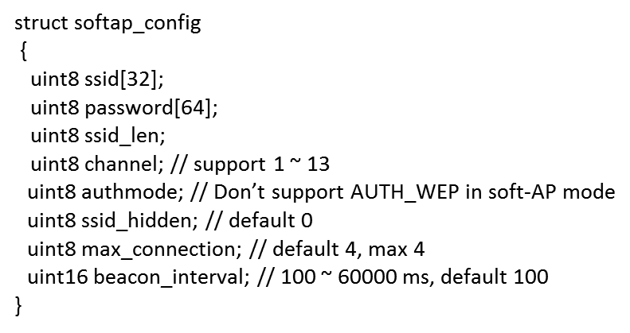

user_init

UDP操作
1.设置发送 UDP 广播包时，是从 station 接⼝还是 soft-AP 接⼝发送(默认soft_ap) wifi_set_broadcast_if(0x03);//station和softAP接口都进行发送
2.配置UDP参数
#include "espconn.h"
#include "mem.h"//给os_zalloc用 struct espconn user_udp_espconn; //创建设置udp参数的结构体
//UDP配置参数
user_udp_espconn.type=ESPCONN_UDP;//UDP模式
user_udp_espconn.proto.udp=(esp_udp *)os_zalloc(sizeof(esp_udp));//为proto.udp分配空间返回一个指针转换一下
user_udp_espconn.proto.udp->local_port=2525;//设置本地端口
user_udp_espconn.proto.udp->remote_port=1112;//设置远程端口
const char udp_remote_ip[4]={255,255,255,255};//定义一个远程IP地址
os_memcpy(user_udp_espconn.proto.udp->remote_ip,udp_remote_ip,4);//设置远程IP为255，这样udp在广播是就会发到局域网中的所有主机
espconn_regist_recvcb(&user_udp_espconn,user_udp_recv_cb);//注册接收回调函数(参数1>udp配置结构体，参数2>回调函数)
espconn_regist_sentcb(&user_udp_espconn,user_udp_sent_cb);//注册发送回调函数
espconn_create(&user_udp_espconn);//创建连接，建立UDP传输
user_udp_send();
3.定义接收回调和发送回调函数具体执行的东西 //接收回调函数
void ICACHE_FLASH_ATTR user_udp_recv_cb(void *arg,char *pdata,unsigned short len)//连接控制块指针，接收到的数据，接收到的数据长度
{
os_printf("udp已经接收数据：%s",pdata);//将接受到的数据打印出来
}
在user_main.h中定义一个软件定时器：ETSTimer test_timer;
//发送回调函数 void ICACHE_FLASH_ATTR user_udp_sent_cb(void *arg))//连接控制块指针的结构体指针
{
os_printf("发送成功！");
os_timer_disarm(&test_timer);//关定时器
os_timer_setfn(&test_timer,user_udp_send,NULL);//设置user_udp_send为定时器的回调
os_timer_arm(&test_timer,1000,NULL);//打开定时器，1S执行一次，定时器不重复执行
} //定义一个发送函数
void ICACHE_FLASH_ATTR user_udp_send(void)
{
char hwaddr[6];//MAC地址为6位的
char DeviceBuffer[40]={0};
wifi_get_macaddr(STATION_IF,hwaddr);//查询MAC地址，参数1>STATION_IF/SOFTAP_IF)(查询station的MAC或softap的MAC)，参数2>将查到的MAC赋值
os_sprintf(DeviceBuffer,"设备MAC地址为"MACSTR"!!\r\n",MAC2STR(hwaddr));将接收到的MAC格式化输出到devicebuffer里面
espconn_sent(&user_udp_espconn,DeviceBuffer,os_strlen(DeviceBuffer));//将devicebuffer里的内容通过udp接口发送出去
//连接控制快 ，发送的buffer ，buffer的大小
}
3.UDP通讯测试
数据报控件设置:
1.指定监听数据到达的端口号(PC端1)：1112
2.数据报到达的程序:取出接收到数据进行显示
定时器控件设置:
1.每2s通过端口发送数据
接收主机的地址:局域网中的所有主机
接收主机的端口号:2525
要发送的数据:“你好”

 | user_init
//发送回调函数

路由器
PC主机
Port:1112
ESP8266模块
Port:2525
通过station模式收发

PC主机
Port:1112
ESP8266模块
Port:2525
通过SOFTAP模式收发

cJSON的解析
Qt json解析
要解析的json的格式为：
{
"mac": "84:f3:eb:b3:a7:05",
"number": 2,
"value":
{
"name": "xuhongv",
"age": 18,
"blog": "https://blog.csdn.net/xh870189248"
},
"hexArry": [51, 15, 63, 22, 96]
}
1、 cJSON_Parse( const char *value );
开始识别一个字符串是否为json格式，返回数值就是一个cJSON，如果返回
的cJSON为NULL则表示不是json格式，否则就是json格式。
2、cJSON_GetObjectItem( const cJSON * const object, const char * const string );
从一个json格式数据剖析一个指定的字段的数据，返回数值就是一个cJSON，如
果返回的cJSON为NULL则表示获取失败，否则获取成功！
3、cJSON_IsString(const cJSON * const item);
从一个json格式数据判断是否为字符串类型，返回数值就是一个布尔值，
如 果返回false则表示这个字段是字符串类型，否则不是！以此类推，其
他的cJSON_IsBool()
cJSON_IsNumber()
都是一样的意思！
4、cJSON_GetArraySize(const cJSON *array);
从一个json格式的数组数据获取该数组的长度。
5、cJSON_GetArrayItem(const cJSON *array, int index);
从一个json格式的数组获取该数组的指定索引的元素，index是下标。
6、 cJSON_Print(const cJSON *item);
返回一个json格式的数据，返回时char*类型，注意使用后要释放内存。
调用cJSON_free()即可！！
7、 cJSON_Delete(cJSON *c);
释放一个json格式的数据所占的内存，注意一般使用这个数据之后，释放
根节点即可！！
8、 cJSON_AddStringToObject(object,name,s) ；
新增一个字符串类型字段到json格式的数据！name是字段，s是数值。
9、 cJSON_AddItemToObject(cJSON *object, const char *string, cJSON *item);
新增一个新的子节点cJSON到根节点！string是字段名字！
cJSON的解析
//解析mac字段字符串内容
cJSON *pMacAdress = cJSON_GetObjectItem(pJsonRoot, "mac");
//判断mac字段是否json格式
if (pMacAdress)
{
if (cJSON_IsString( pMacAdress ))//判断mac字段是否string类型
os_printf("get MacAdress:%s \n", pMacAdress->valuestring);
}
else
{
os_printf("get MacAdress failed \n");
}
//解析number字段int内容
cJSON *pNumber = cJSON_GetObjectItem(pJsonRoot, "number");
if (pNumber) //判断number字段是否存在
{
if (cJSON_IsNumber( pNumber ))//判断mac字段是否数字整型类型
os_printf("get Number:%d \n", pNumber->valueint);
}
else
{
os_printf("get Number failed \n");
}
//解析value字段内容，判断是否为
json cJSON *pValue = cJSON_GetObjectItem( pJsonRoot, "value");
if (pValue)
{
cJSON *pName = cJSON_GetObjectItem( pValue, "name"); //进一步剖析里面的name字段 if (pName)
{
if (cJSON_IsString(pName))
os_printf("get value->Name : %s \n", pName->valuestring);
}
cJSON *pAge = cJSON_GetObjectItem( pValue, "age"); //进一步剖析里面的age字段
if(pAge)
{
if (cJSON_IsNumber(pAge))
os_printf("get value->Age : %d \n", pAge->valueint);
}
cJSON *pBlog= cJSON_GetObjectItem( pValue, "blog"); //进一步剖析里面的blog字段
if (pBlog)
{
if (cJSON_IsString(pBlog))
os_printf("get value->pBlog : %s \n", pBlog->valuestring);
}
}
//数组解析
int i ; //用于解析数组循环时使用
cJSON *pArry = cJSON_GetObjectItem( pJsonRoot, "hexArry");
if (pArry)
{
int arryLength = cJSON_GetArraySize( pArry ); //先获取数组长度
os_printf("解析到的数组长度: %d \n", arryLength);
for (i = 0;i < arryLength;i++) //逐个打印
os_printf("数组%d的值为：%d\n",i , cJSON_GetArrayItem( pArry , i) -> valueint );
}
cJSON_Delete(pJsonRoot);
// 单个解析例子
u8* data = "{\"string\":\"hello world\"}";
cJSON * root = cJSON_Parse(data);//首先整体判断是否为一个json格式的数据
if (NULL != root)
{
if (cJSON_HasObjectItem(root, "string"))//判断是否包含string这个对象
{
cJSON *string = cJSON_GetObjectItem(root, "string");
if (cJSON_IsString(string))
{
char *s = cJSON_Print(string);
os_printf("string: %s\r\n", s);
cJSON_free((void *) s);
}
}
cJSON_Delete(root);
}
else
{
os_printf("解析错误");
}
//解析数字
u8* num = "{\"number\":12345}";
cJSON * root2 = cJSON_Parse(num);
if (NULL != root)
{
if (cJSON_HasObjectItem(root, "number"))
{
cJSON *number = cJSON_GetObjectItem(root, "number");
if (cJSON_IsNumber(number))
{
char *n = cJSON_Print(number);
os_printf("number: %s\r\n", n);
cJSON_free((void *) n);
}
}
cJSON_Delete(root);
}
else
{
os_printf("解析错误");
}
//cJSON的生成
u8 *mac_addr = "65:c6:3a:b2:33:c8 ";
cJSON *pRoot = cJSON_CreateObject();
cJSON *pValue = cJSON_CreateObject();
cJSON_AddStringToObject( pRoot,"mac", mac_addr); //新增一个字段mac到根点，数值是mac_addr
cJSON_AddNumberToObject( pRoot,"number",2); //新增一个字段number到根点，数值是2
cJSON_AddStringToObject( pValue,"mac","xuhongv");
cJSON_AddNumberToObject( pValue,"age",18);
cJSON_AddStringToObject( pValue,"str","https://blog.csdn.net");
cJSON_AddItemToObject( pRoot, "value",pValue); //把value对象添加到根点
//数组初始化
int hex[5]={51,15,63,22,96};
cJSON *pHex = cJSON_CreateIntArray(hex,5);
cJSON_AddItemToObject( pRoot,"hex",pHex );// 把hex对象添加到根点
char *s = cJSON_Print( pRoot );//将cJson转换为char *
os_printf("\r\n生成JSON数据为: %s\r\n", s);
//释放内存
cJSON_free((void *) s);
cJSON_Delete(pRoot);

{
"mac": "65:c6:3a:b2:33:c8",
"number": 2,
"value":
{
"mac": "xuhongv",
"age": 18,
"str": "https://blog.csdn.net"
},
"hex": [51, 15, 63, 22, 96]
}

smart_config
Smart_Config解析
smart_config工作过程：
SC_STATUS_FIND_CHANNEL
TYPE: ESPTOUCH V2.4
SC_STATUS_GETTING_SSID_PSWD
SC_TYPE:SC_TYPE_ESPTOUCH
sc:pkiss head not null
TYPE: ESPTOUCH V2.4
T|PHONE MAC:
T|AP MAC :
T|SCAN SSID: Access
T|pswd: jackchen110
T|ssid: Access
T|bssid: b8 27 eb 02 af fd
SC_STATUS_LINK
f 0, scandone
add 0
aid 3
pm open phy_2,type:2 0 0
cnt
connected with Access, channel 1
dhcp client start...
ip:192.168.12.220,mask:255.255.255.0,gw:192.168.12.1
SC_STATUS_LINK_OVER
Phone ip: 192.168.12.215
准备工作 ：
1.在app\makefile中修改加入-lsmartconfig
2. 在lib中添加libsmartconfig.a
#include "user_interface.h"
#include "smartconfig.h"
void ICACHE_FLASH_ATTR smartconfig_done(sc_status status, void *pdata)
{
switch(status)
{
case SC_STATUS_WAIT://等待的状态(没收到信息时等待)
os_printf("SC_STATUS_WAIT\n");
break;
case SC_STATUS_FIND_CHANNEL://
os_printf("SC_STATUS_FIND_CHANNEL\n");
break;
case SC_STATUS_GETTING_SSID_PSWD://获取到ssid和密码
os_printf("SC_STATUS_GETTING_SSID_PSWD\n");
sc_type *type = pdata;
if (*type == SC_TYPE_ESPTOUCH)
{
os_printf("SC_TYPE:SC_TYPE_ESPTOUCH\n");
}
else
{
os_printf("SC_TYPE:SC_TYPE_AIRKISS\n");
}
break;
case SC_STATUS_LINK: //将smarconfig获取到的密码ssid放到station进行连接
os_printf("SC_STATUS_LINK\n");
struct station_config *sta_conf = pdata;
wifi_station_set_config(sta_conf);
//wifi_station_disconnect();
wifi_station_connect();
break;
case SC_STATUS_LINK_OVER://连接完成
os_printf("SC_STATUS_LINK_OVER\n");
if (pdata != NULL)
{
uint8 phone_ip[4] = {0};
os_memcpy(phone_ip, (uint8*)pdata, 4);//汇报发起smartconfig的手机ip
os_printf("Phone ip: %d.%d.%d.%d\n",phone_ip[0],phone_ip[1],phone_ip[2],phone_ip[3]);
}
smartconfig_stop();
break;
}
}
void ICACHE_FLASH_ATTR done_cb1(void)
{
wifi_station_disconnect();//关掉所有连接
smartconfig_start ( smartconfig_done );//打开smartconfig功能,当状态改变的时候会执行回调函数
}
void user_init()
{
uart_init(9600,9600);
wifi_set_opmode(0x01);
system_init_done_cb(done_cb1);
}

GPIO操作
1.GPIO需要到的头文件
#include "c_types.h"//类型使用
#include "gpio.h"//gpio头文件
#include "eagle_soc.h"// 引脚名宏定义
2.将一个IO口配置为GPIO模式(引脚名称 , GPIO号)
PIN_FUNC_SELECT ( PERIPHS_IO_MUX_GPIO4_U, FUNC_GPIO4 ) ;
PIN_FUNC_SELECT(PERIPHS_IO_MUX_GPIO5_U,FUNC_GPIO5);
PIN_FUNC_SELECT(PERIPHS_IO_MUX_MTMS_U,FUNC_GPIO14);
3.GPIO输入输出(多个IO同时操作)
gpio_output_set( BIT5|BIT14, BIT4, BIT5|BIT14|BIT4, 0 );//设置gpio口的状态
//(输出为高电平的位, 输出为低电平的位, 配置为输出的位, 配置为输入的位)
//( 为0状态不改变 , 为0状态不改变 , 为0不进行配置, 为0不进行配置 )
4.单个IO口精细操作
1.设置上下拉电阻
PIN_PULLUP_DIS( PIN_NAME );//不使用上拉模式 PIN_PULLUP_EN( PIN_NAME );//使能上拉模式
2.设置为输出模式输出高低电平
GPIO_OUTPUT_SET( GPIO_ID_PIN(n) , 0 ); //输出低电平
GPIO_OUTPUT_SET( GPIO_ID_PIN(n) , 1 ); //输出高电平
3.设置为输入模式，读取高低电平
GPIO_DIS_OUTPUT( GPIO_ID_PIN(n) )//设置为输入模式
int a = GPIO_INPUT_GET( GPIO_ID_PIN(n) )//整型a将得到对应管脚的电平状态
5.范例
PIN_FUNC_SELECT(PERIPHS_IO_MUX_MTMS_U, FUNC_GPIO14);//选择GPIO14
PIN_FUNC_SELECT(PERIPHS_IO_MUX_GPIO2_U, FUNC_GPIO2 );//选择GPIO2
GPIO_DIS_OUTPUT(GPIO_ID_PIN(2)) ; // 设置GPIO2为输入
GPIO_OUTPUT_SET(GPIO_ID_PIN(14), 1);//GPIO14为高
while(1)
{
system_soft_wdt_feed();//这里我们喂下看门狗 ，不让看门狗复位
if(GPIO_INPUT_GET(GPIO_ID_PIN(2))==0x00)//读取GPIO2的值，按键按下为0
{
delay_ms(20);//延时20MS去抖
if(GPIO_INPUT_GET(GPIO_ID_PIN(2))==0x00)
{
bz++;
if(bz==2)bz=0;
if(bz==1)GPIO_OUTPUT_SET( GPIO_ID_PIN(14) , 0); //GPIO16为低
if(bz==0)GPIO_OUTPUT_SET( GPIO_ID_PIN(14) , 1); //GPIO16为高
while(GPIO_INPUT_GET(GPIO_ID_PIN(2))==0x00);//等待按键释放
}
}
}
GPIO中断

 | user_init
//发送回调函数

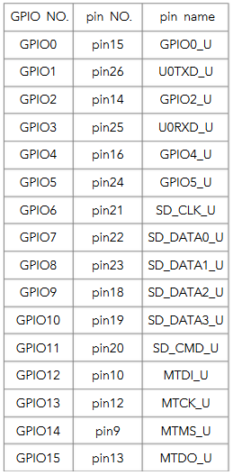

gpio16_output_conf(); //初始化为输出模式
gpio16_output_set(0); //输出指定电平
gpio16InputConf(); //配置为输入模式
gpio16InputGet(); //获取管脚输入

#define INT_GPIO 5
#define TIMER_GPIO 0
#define GPIO_SET_INTERVAL 1000
/*
* function: user_gpio_interrupt
* description: GPIO中断处理函数
*/
void user_gpio_interrupt(void *arg) {
u32 gpio_status;
gpio_status = GPIO_REG_READ(GPIO_STATUS_ADDRESS);
//clear interrupt status
GPIO_REG_WRITE(GPIO_STATUS_W1TC_ADDRESS, gpio_status);
u8 gpio = GPIO_INPUT_GET(INT_GPIO);
os_delay_us(20 * 1000); // 延时20ms，去抖动
if (gpio == GPIO_INPUT_GET(INT_GPIO)) {
os_printf("GPIO %d: %d\r\n", INT_GPIO, gpio);
}
}
/*
* function: user_gpio_interrupt_init
* description: GPIO中断处理初始化
*/
void ICACHE_FLASH_ATTR
user_gpio_interrupt_init(void) {
// 管脚功能选择
PIN_FUNC_SELECT(PERIPHS_IO_MUX_GPIO5_U, FUNC_GPIO5);
// 设置管脚为输入
GPIO_DIS_OUTPUT(INT_GPIO);
/*
* GPIO_PIN_INTR_DISABLE - 禁能
* GPIO_PIN_INTR_POSEDGE - 上升沿
* GPIO_PIN_INTR_NEGEDGE - 下降沿
* GPIO_PIN_INTR_ANYEDGE - 双边沿
* GPIO_PIN_INTR_LOLEVEL - 低电平
* GPIO_PIN_INTR_HILEVEL - 高电平
*/
gpio_pin_intr_state_set(GPIO_ID_PIN(INT_GPIO), GPIO_PIN_INTR_ANYEDGE);
// 注册 GPIO 中断处理函数
ETS_GPIO_INTR_ATTACH(user_gpio_interrupt, NULL);
// 关 GPIO 中断
//ETS_GPIO_INTR_DISABLE();
// 开 GPIO 中断
ETS_GPIO_INTR_ENABLE();
os_printf("user_gpio_interrupt_init\r\n");
}

sizeof()
指针，数组，字符串与sizeof()
char* ss = "0123456789"; sizeof(ss) 结果 4 ＝＝＝》ss是指向字符串常量的字符指针
sizeof(*ss) 结果 1 ＝＝＝》*ss是第一个字符
char ss[] = "0123456789"; sizeof(ss) 结果 11 ＝＝＝》ss是数组，计算到/0位置，因此是10＋1 sizeof(*ss) 结果 1 ＝＝＝》*ss是第一个字符
char ss[100] = "0123456789"; sizeof(ss) 结果是100 ＝＝＝》ss表示在内存中的大小 100×1 strlen(ss) 结果是10 ＝＝＝》strlen是个函数内部实现是用一个循环计算到/0为止之前
int ss[100] = "0123456789"; sizeof(ss) 结果 400 ＝＝＝》ss表示再内存中的大小 100×4 strlen(ss) 错误 ＝＝＝》strlen的参数只能是char* 且必须是以''/0''结尾的

 | user_init
//发送回调函数

I2C
int ICACHE_FLASH_ATTR ks103_send_cmd(uint8 addr ,uint8 reg ,uint8 cmd)
{
i2c_master_start();
i2c_master_writeByte( addr );
if ( !i2c_master_checkAck() )
{
i2c_master_stop();
return(0);
}
i2c_master_writeByte( reg );
if ( !i2c_master_checkAck() )
{
i2c_master_stop();
return(0);
}
i2c_master_writeByte( cmd );
if ( !i2c_master_checkAck() )
{
i2c_master_stop();
return(0);
}
i2c_master_stop();
return(1);
}
uint8 ICACHE_FLASH_ATTR ks103_read_data(uint8 addr ,uint8 reg )
{
uint8 dis_data=0;
i2c_master_start();
i2c_master_writeByte( addr );
if ( !i2c_master_checkAck() )
{
i2c_master_stop();
return(0);
}
i2c_master_writeByte( reg );
if ( !i2c_master_checkAck() )
{
i2c_master_stop();
return(0);
}
os_delay_us(5);
i2c_master_start();
i2c_master_writeByte( addr+1 );
if ( !i2c_master_checkAck() )
{
i2c_master_stop();
return(0);
}
os_delay_us(125);
dis_data = i2c_master_readByte1();
i2c_master_send_nack();
i2c_master_stop();
return dis_data;
}
uint16 ICACHE_FLASH_ATTR ks103_lian_read_data(uint8 addr)
{
uint8 H_data,L_data;
uint16 distance;
i2c_master_start();
i2c_master_writeByte( addr+1 );
if ( !i2c_master_checkAck() )
{
i2c_master_stop();
return(0);
}
H_data = i2c_master_readByte1();
i2c_master_send_ack();
i2c_master_start();
i2c_master_writeByte( addr+1 );
if ( !i2c_master_checkAck() )
{
i2c_master_stop();
return(0);
}
L_data = i2c_master_readByte1();
i2c_master_send_nack();
i2c_master_stop();
os_printf("H:%d,L:%d/n",H_data,L_data);
distance = H_data;
distance <<= 8;
distance = distance|L_data;
return distance;
}
uint16 ICACHE_FLASH_ATTR ks103_read_distence(uint8 addr, uint8 fanwei)
{
uint16 distance;
uint8 H_data,L_data,waite_time=0;
ks103_send_cmd(addr,2,fanwei);
os_delay_us(100);// 探测过程scl一直为低电平，探测完成scl为高电平，这个部分可以使用探测scl为高来读取数据
while(i2c_master_get_scl_DC()==0)
{
os_delay_us(1000);
waite_time++;
if(waite_time==1000)
{waite_time=0;break;}
}
//distance=ks103_lian_read_data( addr);
H_data = ks103_read_data(addr ,2 );
os_delay_us(10);
L_data = ks103_read_data(addr ,3 );
//os_printf("H:%d,L:%d\n",H_data,L_data);
distance = H_data;
distance <<= 8;
distance = distance|L_data;
return distance;
}
void ICACHE_FLASH_ATTR change_ks103_addr(uint8 old_addr, uint8 new_addr)
{
ks103_send_cmd(old_addr,2,0x9a);
os_delay_us( 1000 );
ks103_send_cmd(old_addr,2,0x92);
os_delay_us( 1000 );
ks103_send_cmd(old_addr,2,0x9e);
os_delay_us( 1000 );
ks103_send_cmd(old_addr,2,new_addr);
os_delay_us( 50000 );
}
void ICACHE_FLASH_ATTR DHT11_Read(void)
{
uint16 dis=10;
dis=ks103_read_distence(0xe8,0xb4);
os_printf("E8_disten is:%d\n",dis);
dis=ks103_read_distence(0xd0,0xb4);
os_printf("D0_disten is:%d\n",dis);
dis=ks103_read_distence(0xd2,0xb4);
os_printf("D2_disten is:%d\n",dis);
dis=ks103_read_distence(0xd4,0xb4);
os_printf("D4_disten is:%d\n\n",dis);
}
void user_init(void)
{
uart_init(115200, 115200);
i2c_master_gpio_init();
//change_ks103_addr(0xe8,0xd4);
ks103_send_cmd(0xe8,2,0x73);
ks103_send_cmd(0xd0,2,0x73);
ks103_send_cmd(0xd2,2,0x73);
os_timer_disarm(&DHT11_Read_timer);
os_timer_setfn(&DHT11_Read_timer, (os_timer_func_t *) DHT11_Read,NULL);
os_timer_arm(&DHT11_Read_timer, 500, true);
}

SPI
u8 W25QXX_BUFFER[4096];
u8 sector_count=0;
void ICACHE_FLASH_ATTR disptou(u8 sector_num)
{
int i,j=0,k;
os_printf("\n\n<sector%d>\n",sector_num);
W25QXX_Read(W25QXX_BUFFER,sector_num*4096,4096);
// for(i=0;i<16;i++)
// {
// //os_printf("[%d]|-- ",i);
// for(k=0;k<256;k++)
// {
// //os_printf("%x ",W25QXX_BUFFER[j]);
// j++;
// }
// //os_printf(" --|\n\n");
// }
//os_printf("final j is:%d\n\n\n",j);
}
void user_init(void)
{
uart_init(115200, 115200);
os_printf("dfsdfsdfs\n");
spi_init();
//W25QXX_Erase_Sector(0);
//W25QXX_Write((u8*)'d', 0, 1);
//u8 *num_char = "A switchma sat in a small shack on one side of the river where he operated the controls to turn the bridge and lock it into place as the train crossed. One evening as the switchman was waiting for the last train of the day to come, he looked off into the distance thru the dimming twilight and caught sight of the trainlights. He stepped to the control and waited until the train was within a prescribed distance when he was to turn the bridge. He turned the bridge into position, but, to his horror, he found the locking control did not work. If the bridge was not securely in position it would wobble back and forth at the ends when the train came onto it, causing the train to jump the track and go crashing into the river. This would be a passenger train with many people aboard. He left the bridge turned across the river, and hurried across the bridge to the other side of the river wher He would have to hold the lever back firmly as the train crossed. He could hear the rumble of the train now, and he took hold of the lever and leaned backward to apply his weight to it, locking the bridge. He kept applying the pressure to keep the mechanism locked. Many lives depended on this man\'s strength.";
// W25QXX_Write_NoCheck(num_char,0,os_strlen(num_char)+1);//写入整个扇区
while(1){
disptou(sector_count);
sector_count++;
if(sector_count==128)
{
sector_count=0;
//os_timer_disarm(&DHT11_Read_timer);
break;
}
}
}

25QXX
